Sheet2
何メートル間隔で 飛ばすか | 10
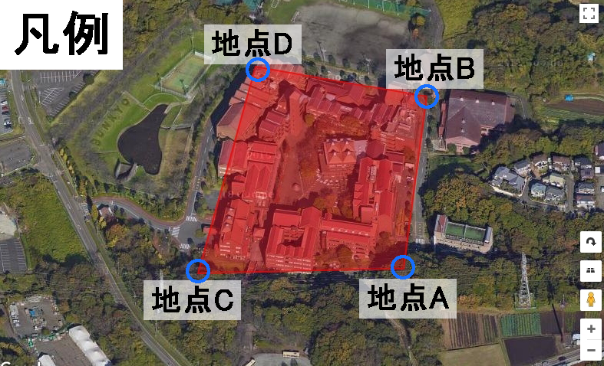
 | 地点A | 地点B | 地点C | 地点D
X | 35.369566 | 35.370953 | 35.369529 | 35.371196
Y | 139.416746 | 139.416907 | 139.41531 | 139.415712

AB間の距離 | 139.63130022 | CD間の距離 | 171.47865756
AB間とCD間の比率 (CD/AB) | 123%
 | AB間 |  | CD間
Xの変動 | 0.00138700000 | 88.3922134% | 0.00166700000 | 75.8848230%
Yの変動 | 0.00016100000 | 11.6077866% | 0.00040200000 | 24.1151770%

AB間 | X座標 | Y座標 | X座標 | Y座標
座標01 | 35.369566 | 139.416746 | 35.369529 | 139.415712
座標02 | 35.369654392 | 139.41675761 | 35.369622193 | 139.41574162
座標03 | 35.369742784 | 139.41676922 | 35.369715386 | 139.41577123
座標04 | 35.369831177 | 139.41678082 | 35.369808578 | 139.41580085
座標05 | 35.369919569 | 139.41679243 | 35.369901771 | 139.41583046
座標06 | 35.370007961 | 139.41680404 | 35.369994964 | 139.41586008
座標07 | 35.370096353 | 139.41681565 | 35.370088157 | 139.41588969
座標08 | 35.370184745 | 139.41682725 | 35.370181349 | 139.41591931
座標09 | 35.370273138 | 139.41683886 | 35.370274542 | 139.41594892
座標10 | 35.37036153 | 139.41685047 | 35.370367735 | 139.41597854
座標11 | 35.370449922 | 139.41686208 | 35.370460928 | 139.41600815
座標12 | 35.370538314 | 139.41687369 | 35.37055412 | 139.41603777
座標13 | 35.370626707 | 139.41688529 | 35.370647313 | 139.41606738
座標14 | 35.370715099 | 139.4168969 | 35.370740506 | 139.416097

